Radar_Diagramme
Radardiagramme der PhytoLoss-Grazing-Indizes Darstellung wahlweise von einzelnen Probenterminen oder von saisonalen Mittelwerten mit mind. 2 Probenterminen
Arbeitsblatt: "Radardiagramme der PhytoLoss-Grazing-Indizes (klassifiziert) des Metazooplanktons"
Stand: 02.Februar 2023
PhytoLoss-Grazing-Indizes (klassifiziert)
Z/P
CGI
FQIC% (x0,07)
FPI
FQI% (x0,07)
MGI
Copyright-Lizenz:
 | Gewässername | Jahr | GewName&Jahr/Datum | Z/P | CGI | FQIC% (x0,07) | FPI | FQI% (x0,07) | MGI |  | Z/P Ein hoher Z/P-Wert indiziert einen starken Fraßdruck auf das gesamte Phytoplankton MGI Ein hoher MGI-Wert indiziert einen starken Fraßdruck auf das fressbare Phytoplankton CGI Ein hoher CGI-Wert indiziert einen starken Fraßdruck auf das für Cladoceren fressbare Phytoplankton FQI Ein hoher FQI- bzw. FQIC-Wert FQIC indizieren eine sehr gute Futter- qualität für das Metazooplankton bzw. die Cladoceren FPI Ein hoher FPI-Wert indiziert einen starken Fraßdruck der Fische auf die Cladoceren, d.h. der MCM ist klein
Diagramm 1
Diagramm 1
Diagramm 1
Diagramm 1
Diagramm 2
Diagramm 2
Diagramm 2
Diagramm 2
Diagramm 3
Diagramm 3
Diagramm 3
Diagramm 3
Diagramm 4
Diagramm 4
Diagramm 4
Diagramm 4
Diagramm 5
Diagramm 5
Diagramm 5
Diagramm 5
Diagramm 6
Diagramm 6
PhytoLoss-Grazing-Indizes (klassifiziert)
Z/P
CGI
FQIC% (x0,07)
FPI
FQI% (x0,07)
MGI
Diagramm 6
Diagramm 6 |  |  |  |  |  |  |  |  |  |  | Z/P Ein hoher Z/P-Wert indiziert einen starken Fraßdruck auf das gesamte Phytoplankton MGI Ein hoher MGI-Wert indiziert einen starken Fraßdruck auf das fressbare Phytoplankton CGI Ein hoher CGI-Wert indiziert einen starken Fraßdruck auf das für Cladoceren fressbare Phytoplankton FQI Ein hoher FQI- bzw. FQIC-Wert FQIC indizieren eine sehr gute Futter- qualität für das Metazooplankton bzw. die Cladoceren FPI Ein hoher FPI-Wert indiziert einen starken Fraßdruck der Fische auf die Cladoceren, d.h. der MCM ist klein
Diagramm 7
Diagramm 7
Diagramm 7
Diagramm 7
Diagramm 8
Diagramm 8
Diagramm 8
Diagramm 8
Diagramm 9
Diagramm 9
Diagramm 9
Diagramm 9
Diagramm 10
Diagramm 10
Diagramm 10
Diagramm 10
Diagramm 11
Diagramm 11
Diagramm 11
Diagramm 11

 |  |  |  |  |  |  |  |  |  |  | Z/P Ein hoher Z/P-Wert indiziert einen starken Fraßdruck auf das gesamte Phytoplankton MGI Ein hoher MGI-Wert indiziert einen starken Fraßdruck auf das fressbare Phytoplankton CGI Ein hoher CGI-Wert indiziert einen starken Fraßdruck auf das für Cladoceren fressbare Phytoplankton FQI Ein hoher FQI- bzw. FQIC-Wert FQIC indizieren eine sehr gute Futter- qualität für das Metazooplankton bzw. die Cladoceren FPI Ein hoher FPI-Wert indiziert einen starken Fraßdruck der Fische auf die Cladoceren, d.h. der MCM ist klein

PhytoLoss-Grazing-Indizes (klassifiziert)
Z/P
CGI
FQIC% (x0,07)
FPI
FQI% (x0,07)
MGI
 |  |  |  |  |  |  |  |  |  |  | Z/P Ein hoher Z/P-Wert indiziert einen starken Fraßdruck auf das gesamte Phytoplankton MGI Ein hoher MGI-Wert indiziert einen starken Fraßdruck auf das fressbare Phytoplankton CGI Ein hoher CGI-Wert indiziert einen starken Fraßdruck auf das für Cladoceren fressbare Phytoplankton FQI Ein hoher FQI- bzw. FQIC-Wert FQIC indizieren eine sehr gute Futter- qualität für das Metazooplankton bzw. die Cladoceren FPI Ein hoher FPI-Wert indiziert einen starken Fraßdruck der Fische auf die Cladoceren, d.h. der MCM ist klein

PhytoLoss-Grazing-Indizes (klassifiziert)
Z/P
CGI
FQIC% (x0,07)
FPI
FQI% (x0,07)
MGI
 |  |  |  |  |  |  |  |  |  |  | Z/P Ein hoher Z/P-Wert indiziert einen starken Fraßdruck auf das gesamte Phytoplankton MGI Ein hoher MGI-Wert indiziert einen starken Fraßdruck auf das fressbare Phytoplankton CGI Ein hoher CGI-Wert indiziert einen starken Fraßdruck auf das für Cladoceren fressbare Phytoplankton FQI Ein hoher FQI- bzw. FQIC-Wert FQIC indizieren eine sehr gute Futter- qualität für das Metazooplankton bzw. die Cladoceren FPI Ein hoher FPI-Wert indiziert einen starken Fraßdruck der Fische auf die Cladoceren, d.h. der MCM ist klein

PhytoLoss-Grazing-Indizes (klassifiziert)
Z/P
CGI
FQIC% (x0,07)
FPI
FQI% (x0,07)
MGI
 |  |  |  |  |  |  |  |  |  |  | Z/P Ein hoher Z/P-Wert indiziert einen starken Fraßdruck auf das gesamte Phytoplankton MGI Ein hoher MGI-Wert indiziert einen starken Fraßdruck auf das fressbare Phytoplankton CGI Ein hoher CGI-Wert indiziert einen starken Fraßdruck auf das für Cladoceren fressbare Phytoplankton FQI Ein hoher FQI- bzw. FQIC-Wert FQIC indizieren eine sehr gute Futter- qualität für das Metazooplankton bzw. die Cladoceren FPI Ein hoher FPI-Wert indiziert einen starken Fraßdruck der Fische auf die Cladoceren, d.h. der MCM ist klein

PhytoLoss-Grazing-Indizes (klassifiziert)
Z/P
CGI
FQIC% (x0,07)
FPI
FQI% (x0,07)
MGI
 |  |  |  |  |  |  |  |  |  |  | Z/P Ein hoher Z/P-Wert indiziert einen starken Fraßdruck auf das gesamte Phytoplankton MGI Ein hoher MGI-Wert indiziert einen starken Fraßdruck auf das fressbare Phytoplankton CGI Ein hoher CGI-Wert indiziert einen starken Fraßdruck auf das für Cladoceren fressbare Phytoplankton FQI Ein hoher FQI- bzw. FQIC-Wert FQIC indizieren eine sehr gute Futter- qualität für das Metazooplankton bzw. die Cladoceren FPI Ein hoher FPI-Wert indiziert einen starken Fraßdruck der Fische auf die Cladoceren, d.h. der MCM ist klein

PhytoLoss-Grazing-Indizes (klassifiziert)
Z/P
CGI
FQIC% (x0,07)
FPI
FQI% (x0,07)
MGI
 |  |  |  |  |  |  |  |  |  |  | Z/P Ein hoher Z/P-Wert indiziert einen starken Fraßdruck auf das gesamte Phytoplankton MGI Ein hoher MGI-Wert indiziert einen starken Fraßdruck auf das fressbare Phytoplankton CGI Ein hoher CGI-Wert indiziert einen starken Fraßdruck auf das für Cladoceren fressbare Phytoplankton FQI Ein hoher FQI- bzw. FQIC-Wert FQIC indizieren eine sehr gute Futter- qualität für das Metazooplankton bzw. die Cladoceren FPI Ein hoher FPI-Wert indiziert einen starken Fraßdruck der Fische auf die Cladoceren, d.h. der MCM ist klein

PhytoLoss-Grazing-Indizes (klassifiziert)
Z/P
CGI
FQIC% (x0,07)
FPI
FQI% (x0,07)
MGI
 |  |  |  |  |  |  |  |  |  |  | Z/P Ein hoher Z/P-Wert indiziert einen starken Fraßdruck auf das gesamte Phytoplankton MGI Ein hoher MGI-Wert indiziert einen starken Fraßdruck auf das fressbare Phytoplankton CGI Ein hoher CGI-Wert indiziert einen starken Fraßdruck auf das für Cladoceren fressbare Phytoplankton FQI Ein hoher FQI- bzw. FQIC-Wert FQIC indizieren eine sehr gute Futter- qualität für das Metazooplankton bzw. die Cladoceren FPI Ein hoher FPI-Wert indiziert einen starken Fraßdruck der Fische auf die Cladoceren, d.h. der MCM ist klein

PhytoLoss-Grazing-Indizes (klassifiziert)
Z/P
CGI
FQIC% (x0,07)
FPI
FQI% (x0,07)
MGI
 |  |  |  |  |  |  |  |  |  |  | Z/P Ein hoher Z/P-Wert indiziert einen starken Fraßdruck auf das gesamte Phytoplankton MGI Ein hoher MGI-Wert indiziert einen starken Fraßdruck auf das fressbare Phytoplankton CGI Ein hoher CGI-Wert indiziert einen starken Fraßdruck auf das für Cladoceren fressbare Phytoplankton FQI Ein hoher FQI- bzw. FQIC-Wert FQIC indizieren eine sehr gute Futter- qualität für das Metazooplankton bzw. die Cladoceren FPI Ein hoher FPI-Wert indiziert einen starken Fraßdruck der Fische auf die Cladoceren, d.h. der MCM ist klein

PhytoLoss-Grazing-Indizes (klassifiziert)
Z/P
CGI
FQIC% (x0,07)
FPI
FQI% (x0,07)
MGI
 |  |  |  |  |  |  |  |  |  |  | Z/P Ein hoher Z/P-Wert indiziert einen starken Fraßdruck auf das gesamte Phytoplankton MGI Ein hoher MGI-Wert indiziert einen starken Fraßdruck auf das fressbare Phytoplankton CGI Ein hoher CGI-Wert indiziert einen starken Fraßdruck auf das für Cladoceren fressbare Phytoplankton FQI Ein hoher FQI- bzw. FQIC-Wert FQIC indizieren eine sehr gute Futter- qualität für das Metazooplankton bzw. die Cladoceren FPI Ein hoher FPI-Wert indiziert einen starken Fraßdruck der Fische auf die Cladoceren, d.h. der MCM ist klein

 |  |  |  |  |  |  |  |  |  | Diese Arbeitsmappe von Rainer Deneke mit Radardiagrammen steht unter der Creative-Commons-Lizenz Namensnennung - Nicht kommerziell - Weitergabe unter gleichen Bedingungen 3.0. DEUTSCHLAND (CC BY-NC-SA 3.0 DE). Um eine Kopie dieser Lizenz zu sehen, besuchen Sie:
 |  |  |  |  |  |  |  |  |  | http://creativecommons.org/licenses/by-nc-sa/3.0/de

Interpretationshilfe
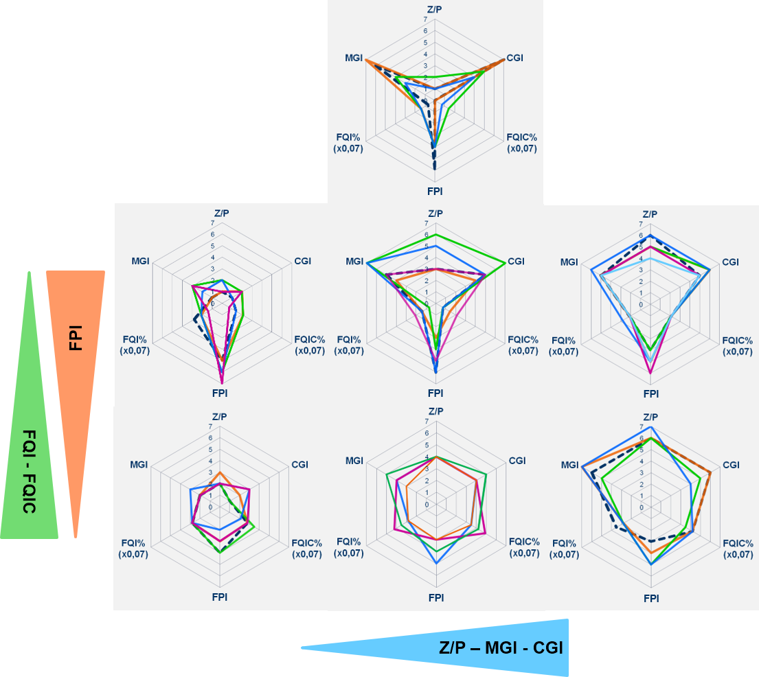
Radardiagramm-Muster im Kontext der Index-Gradienten
Die hier dokumentierten Muster von Radardiagrammen können bei vorgegebener Positionierung der Indizes im Diagramm als Überlagerung verschiedener Index-gradienten betrachtet werden und repräsentieren in ihren extremen Ausprägungen verschiedene System-zustände.
Von links nach rechts nimmt der Grazing-Einfluss stark zu. Die unterschiedlichen Ausprägungen in den beiden unteren Zeilen basieren auf den beiden gegensätzlichen Gradienten für die Futterqualität und die mittlere Größe der Cladoceren (FischPrädationsIndex, FPI). Dabei ist ein niedriger FPI (entspricht Dominanz großer Cladoceren!) kein Widerspruch zu niedrigen Grazing-Indizes (Z/P, MGI), da es sich dabei um einzelne, große Daphnien handeln kann. Letztlich ist hier immer der CGI entscheidend.
Die Muster in der mittleren Zeile sind durch kleine Cladoceren (Fischprädation?) und eine besonders geringe Futterqualität des Phytoplanktons geprägt.
In der unteren Zeile ist insbesondere die Futterqualität für die Cladoceren (FQIC) im Sommer deutlich besser. Das einzelne Muster in der oberen Zeile symbolisiert eine extreme Ausprägung mit einem möglicherweise inversen Grazing-Effekt.
Anmerkungen
Dargestellt werden nur Sommermittelwerte mit mindestens 2 Pobenterminen.
Es werden nur die klassifizierten Ergebnisse verwendet. Da die Klassifikationsskala nur von 0 bis 7 reicht und die Futterqualitätsindizes aber bis 100%, wurden letztere mit 0,07 multipliziert, um auch sie maßstabsgerecht in das Schema aufnehmen zu können.
Für die Reihenfolge der Parameter im Radardiagramm wurde die sinnvollste Variante ermittelt. Oben befinden sich 3 wichtige Grazing-Parameter (Z/P, MGI, CGI) im direkten Vergleich, darunter die Futterqualitätindizes (FQI, FQIC) und ganz unten der FischPrädationsIndex (FPI).
Dieses auffällige Muster (rechte Abb.) zeigt den Übergang zu einem Zustand, der durch starkes Cladoceren-Grazing des in geringer Zellzahl vorhandenen, aber schnell wachsenden und vor allem gut fressbaren "undergrowth" ("Unterholz") von Algen geprägt ist. Bei gleichzeitig geringem Fraßdruck auf die kaum fressbare, dominierende Phytoplankton-Fraktion kann das zu einem inversen Grazing-Effekt führen, der z.B. die Dominanz von Cyanobakterien stabilisiert.

Der Index FPI (=FischPrädationsIndex) basiert auf der invers-skalierten und klassifizierten mittleren Cladoceren-Gildentrockenmasse (MCM), d.h. viele kleine Cladoceren ergeben einen hohen FPI-Wert.

